Karte
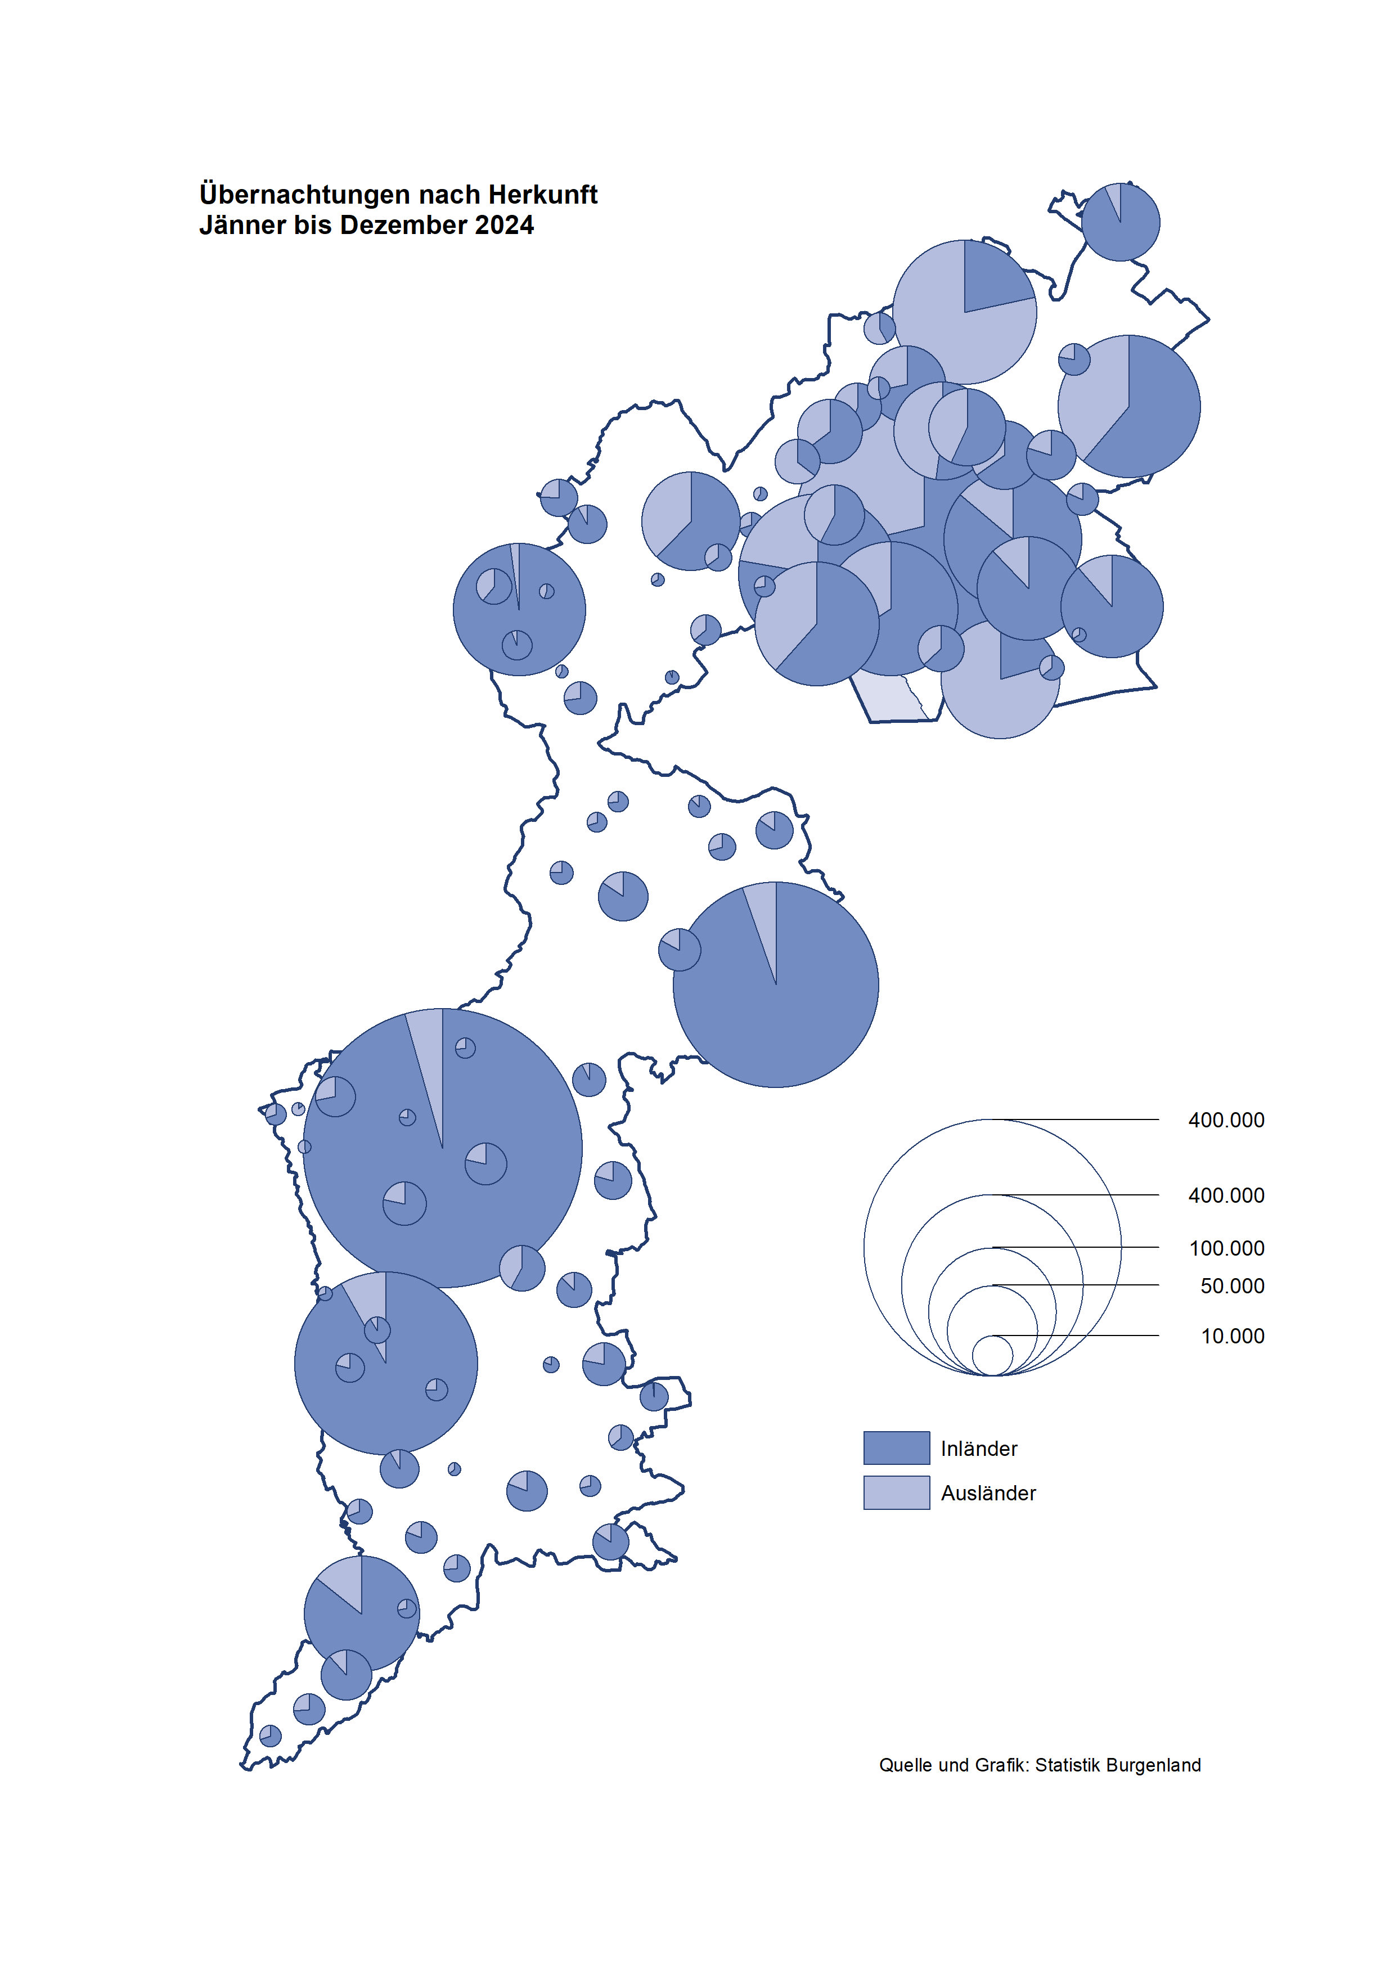

Bgld
Ankünfte nach Unterkunftsart |  |  |  |  |  |  |  | Übernachtungen nach Unterkunftsart |  |  |  |  |  |  |  | Daten für Grafik 2:
Jahr |  |  |  |  |  |  |  | Jahr |  |  |  |  |  |  |  |  | Monat | 2025 | Ø 2015-2025 | 2025 | 2024 | 2023 | 2022 | 2021 | 2020 | 2019 | 2018 | 2017 | 2016 | 2015 | 2014 | 2013 | 2012

Unterkunftsart | Ankünfte |  |  |  |  |  |  | Unterkunftsart | Übernachtungen |  |  |  |  |  |  |  |  | 3,379,605 | 2,939,145 | 3,379,605 | 3,252,073 | 3,146,244 | 2,935,453 | 2,510,061 | 2,287,961 | 3,144,232 | 3,050,564 | 3,092,657 | 3,084,025 | 2,914,691 | 2,912,637 | 2,853,243 | 2,938,655
 | Inländer |  | Ausländer |  | insgesamt |  |  |  | Inländer |  | Ausländer |  | insgesamt
 | 2024 | 2025 | 2024 | 2025 | 2024 | 2025 | % |  | 2024 | 2025 | 2024 | 2025 | 2024 | 2025 | % | Jänner | 1 | 154,380 | 131,369 | 154,380 | 149,504 | 138,816 | 115,620 | 29,476 | 145,353 | 142,561 | 145,246 | 145,386 | 144,674 | 134,038 | 133,981 | 132,179 | 136,230
 |  |  |  |  |  |  |  |  |  |  |  |  |  |  |  | Feber | 2 | 156,791 | 133,592 | 156,791 | 158,520 | 140,234 | 121,086 | 34,472 | 151,431 | 140,588 | 142,295 | 142,728 | 145,581 | 135,782 | 142,631 | 131,305 | 135,387
Burgenland | 930,248 | 967,506 | 273,873 | 278,182 | 1,204,121 | 1,245,688 | 3.5 | Burgenland | 2,525,581 | 2,597,690 | 762,492 | 781,915 | 3,288,073 | 3,379,605 | 2.8 | März | 3 | 159,267 | 141,626 | 159,267 | 191,052 | 149,745 | 138,364 | 45,792 | 64,358 | 163,253 | 168,732 | 155,317 | 173,021 | 148,988 | 147,200 | 164,265 | 148,907
Gewerbl. Beherbergungsbetrieb | 691,413 | 714,336 | 185,466 | 183,062 | 876,879 | 897,398 | 2.3 | Gewerbl. Beherbergungsbetrieb | 1,495,618 | 1,553,772 | 434,004 | 430,512 | 1,929,622 | 1,984,284 | 2.8 | April | 4 | 247,941 | 187,806 | 247,941 | 209,122 | 221,850 | 227,240 | 50,285 | 5,072 | 244,826 | 224,025 | 232,034 | 202,440 | 201,029 | 212,756 | 185,187 | 215,698
5/4-Stern | 479,949 | 494,453 | 105,414 | 107,220 | 585,363 | 601,673 | 2.8 | 5/4-Stern | 1,075,471 | 1,112,393 | 262,032 | 268,701 | 1,337,503 | 1,381,094 | 3.3 | Mai | 5 | 302,720 | 263,734 | 302,720 | 333,222 | 280,173 | 290,079 | 158,476 | 46,179 | 283,418 | 306,488 | 278,950 | 328,809 | 292,559 | 285,056 | 297,188 | 278,023
3-Stern | 179,978 | 185,811 | 46,738 | 44,655 | 226,716 | 230,466 | 1.7 | 3-Stern | 358,089 | 375,303 | 117,842 | 110,420 | 475,931 | 485,723 | 2.1 | Juni | 6 | 477,552 | 351,479 | 477,552 | 424,862 | 438,324 | 341,645 | 333,648 | 233,437 | 353,757 | 312,160 | 347,452 | 298,750 | 304,686 | 319,646 | 276,693 | 292,628
2/1-Stern | 31,486 | 34,072 | 33,314 | 31,187 | 64,800 | 65,259 | 0.7 | 2/1-Stern | 62,058 | 66,076 | 54,130 | 51,391 | 116,188 | 117,467 | 1.1 | Juli | 7 | 439,871 | 434,177 | 439,871 | 437,876 | 417,126 | 407,558 | 472,159 | 447,640 | 430,134 | 431,967 | 436,808 | 437,717 | 417,086 | 403,168 | 408,674 | 409,575
Privatquartier nicht auf Bauernhof | 28,686 | 29,327 | 8,588 | 8,709 | 37,274 | 38,036 | 2.0 | Privatquartier nicht auf Bauernhof | 63,034 | 64,486 | 32,911 | 31,379 | 95,945 | 95,865 | -0.1 | Aug | 8 | 528,077 | 508,272 | 528,077 | 504,448 | 487,313 | 470,298 | 557,336 | 546,671 | 513,292 | 486,508 | 503,565 | 510,434 | 483,048 | 494,104 | 488,499 | 519,743
Privatquartier auf Bauernhof | 12,186 | 12,000 | 3,391 | 3,405 | 15,577 | 15,405 | -1.1 | Privatquartier auf Bauernhof | 29,281 | 29,011 | 13,206 | 12,647 | 42,487 | 41,658 | -2.0 | Sept | 9 | 309,354 | 310,707 | 309,354 | 286,849 | 311,564 | 294,755 | 360,851 | 369,853 | 301,838 | 294,404 | 306,558 | 299,008 | 282,739 | 260,716 | 264,879 | 291,135
Campingplatz | 113,407 | 121,676 | 46,293 | 50,849 | 159,700 | 172,525 | 8.0 | Campingplatz | 351,522 | 388,354 | 149,838 | 173,144 | 501,360 | 561,498 | 12.0 | Okt | 10 | 244,338 | 225,464 | 244,338 | 234,223 | 227,566 | 230,442 | 257,755 | 203,553 | 225,667 | 217,367 | 218,450 | 217,470 | 203,272 | 206,019 | 203,858 | 211,959
Kurheim der Sozialvers.träger | 6,725 | 5,281 | 28 | 19 | 6,753 | 5,300 | -21.5 | Kurheim der Sozialvers.träger | 136,769 | 107,337 | 575 | 419 | 137,344 | 107,756 | -21.5 | Nov | 11 | 192,186 | 165,281 | 192,186 | 196,272 | 183,404 | 164,130 | 126,150 | 46,036 | 193,867 | 183,958 | 181,241 | 179,370 | 171,475 | 171,477 | 179,421 | 179,009
Private und öffentliche Kurheime | 18,077 | 17,602 | 262 | 309 | 18,339 | 17,911 | -2.3 | Private und öffentliche Kurheime | 299,314 | 286,294 | 2,369 | 2,610 | 301,683 | 288,904 | -4.2 | Dez | 12 | 167,128 | 128,092 | 167,128 | 126,123 | 150,129 | 134,236 | 83,661 | 28,378 | 151,031 | 137,414 | 144,168 | 146,751 | 139,989 | 135,883 | 121,095 | 120,361
Jugendherberge | 3,780 | 4,359 | 844 | 685 | 4,624 | 5,044 | 9.1 | Jugendherberge | 8,921 | 12,084 | 3,752 | 3,279 | 12,673 | 15,363 | 21.2
Ferienwohnung, Ferienhaus | 49,482 | 54,673 | 25,761 | 27,631 | 75,243 | 82,304 | 9.4 | Ferienwohnung, Ferienhaus | 127,256 | 139,254 | 112,360 | 115,278 | 239,616 | 254,532 | 6.2 | Überschrift1: | Übernachtungen im Jahr nach Unterkunftsarten
Sonstige Unterkunft | 6,492 | 8,252 | 3,240 | 3,513 | 9,732 | 11,765 | 20.9 | Sonstige Unterkunft | 13,866 | 17,098 | 13,477 | 12,647 | 27,343 | 29,745 | 8.8
 |  |  |  |  |  |  |  |  |  |  |  |  |  |  |  | Nur gelbe Zellen eingeben, Rest sind Formeln!

Übernachtungen im Jahr nach Unterkunftsarten
Übernachtungen nach Monaten
 |  |  |  |  |  |  |  |  |  |  |  |  |  |  |  | Daten für Grafik 1:
 |  |  |  |  |  |  |  |  |  |  |  |  |  |  |  |  | 2025 | 2024
 |  |  |  |  |  |  |  |  |  |  |  |  |  |  |  | 5/4-Stern | 1,381,094 | 1,337,503
 |  |  |  |  |  |  |  |  |  |  |  |  |  |  |  | 3-Stern | 485,723 | 475,931
 |  |  |  |  |  |  |  |  |  |  |  |  |  |  |  | 2/1-Stern | 117,467 | 116,188
 |  |  |  |  |  |  |  |  |  |  |  |  |  |  |  | Privatquartier | 137,523 | 138,432
 |  |  |  |  |  |  |  |  |  |  |  |  |  |  |  | Campingplatz | 561,498 | 501,360
 |  |  |  |  |  |  |  |  |  |  |  |  |  |  |  | Kurheim, Erhol. | 396,660 | 439,027
 |  |  |  |  |  |  |  |  |  |  |  |  |  |  |  | Sonst. Unterk. | 299,640 | 279,632

 |  |  |  |  |  |  |  |  |  |  |  |  |  |  |  | Kontrolle | 3,379,605 | 3,288,073

Gem20
Die 20 Gemeinden mit den meisten Übernachtungen
Jahr

Gemeinde | Ankünfte |  |  | Übernachtungen
 | 2024 | 2025 | % | 2024 | 2025 | %

Bad Tatzmannsdorf | 115,967 | 114,200 | -1.5 | 516,458 | 491,591 | -4.8
Podersdorf a. See | 139,723 | 141,988 | 1.6 | 407,149 | 421,352 | 3.5
Lutzmannsburg | 118,785 | 126,385 | 6.4 | 272,657 | 302,700 | 11.0
Stegersbach | 88,120 | 90,356 | 2.5 | 223,360 | 227,934 | 2.0
Rust | 59,673 | 61,035 | 2.3 | 159,798 | 164,311 | 2.8
Nickelsdorf | 33,626 | 37,619 | 11.9 | 123,194 | 140,528 | 14.1
Parndorf | 95,788 | 94,922 | -0.9 | 138,610 | 137,289 | -1.0
Frauenkirchen | 63,551 | 64,876 | 2.1 | 125,363 | 126,357 | 0.8
Illmitz | 35,967 | 37,100 | 3.2 | 108,409 | 108,715 | 0.3
Bad Sauerbrunn | 9,432 | 9,134 | -3.2 | 114,247 | 108,476 | -5.1
Mörbisch a. See | 34,987 | 37,380 | 6.8 | 93,903 | 98,669 | 5.1
Pamhagen | 18,719 | 21,483 | 14.8 | 88,107 | 91,729 | 4.1
Jennersdorf | 38,550 | 37,145 | -3.6 | 84,922 | 83,359 | -1.8
Sankt Andrä a. Zicksee | 7,919 | 8,808 | 11.2 | 68,279 | 72,146 | 5.7
Eisenstadt | 35,365 | 38,858 | 9.9 | 62,713 | 69,902 | 11.5
Andau | 41,357 | 43,302 | 4.7 | 67,009 | 67,943 | 1.4
Neusiedl a. See | 26,983 | 27,923 | 3.5 | 61,888 | 62,378 | 0.8
Kittsee | 2,654 | 2,478 | -6.6 | 39,758 | 37,707 | -5.2
Weiden a. See | 18,053 | 18,266 | 1.2 | 38,236 | 36,786 | -3.8
Jois | 15,291 | 15,413 | 0.8 | 35,774 | 36,118 | 1.0

Die 10 Gemeinden mit den meisten Übernachtungen im Jahr
 |  |  |  |  |  |  |  | Daten für Grafik: | 2024 | 2025 | 2024 | 2025
 |  |  |  |  |  |  | 1 | Bad Tatzmannsdorf | 516,458 | 491,591 | 47.0 | 42.7
 |  |  |  |  |  |  | 2 | Podersdorf a. See | 407,149 | 421,352 | 37.1 | 36.6
 |  |  |  |  |  |  | 3 | Lutzmannsburg | 272,657 | 302,700 | 24.8 | 26.3
 |  |  |  |  |  |  | 4 | Stegersbach | 223,360 | 227,934 | 20.3 | 19.8
 |  |  |  |  |  |  | 5 | Rust | 159,798 | 164,311 | 14.5 | 14.3
 |  |  |  |  |  |  | 6 | Nickelsdorf | 123,194 | 140,528 | 11.2 | 12.2
 |  |  |  |  |  |  | 7 | Parndorf | 138,610 | 137,289 | 12.6 | 11.9
 |  |  |  |  |  |  | 8 | Frauenkirchen | 125,363 | 126,357 | 11.4 | 11.0
 |  |  |  |  |  |  | 9 | Illmitz | 108,409 | 108,715 | 9.9 | 9.5
 |  |  |  |  |  |  | 10 | Bad Sauerbrunn | 114,247 | 108,476 | 10.4 | 9.4
 |  |  |  |  |  |  |  | restliche Gemeinden | 1,098,828 | 1,150,352 | 100.0 | 100.0

 |  |  |  |  |  |  |  | Insgesamt | 3,288,073 | 3,379,605

 |  |  |  |  |  |  |  | Überschrift: | Die 10 Gemeinden mit den meisten Übernachtungen im Jahr

